PHIEU TT CONT (2)
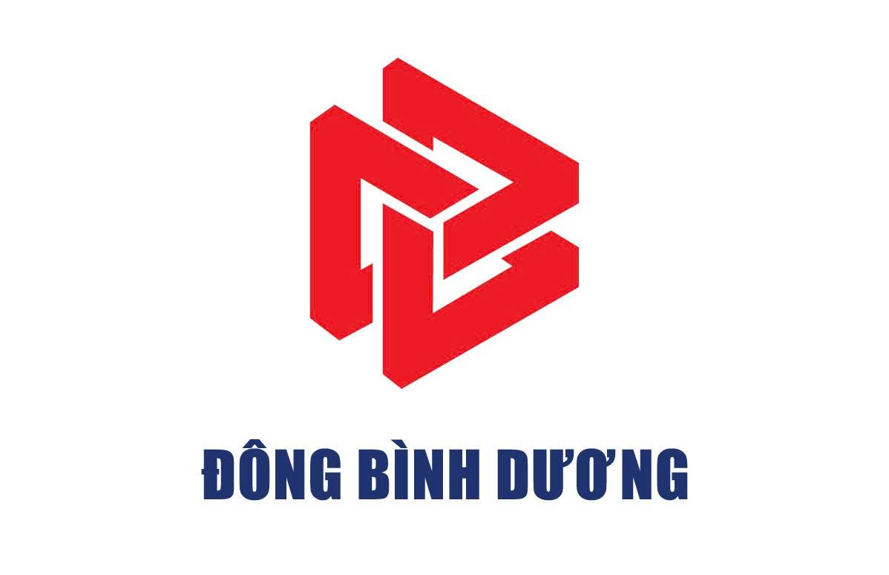
 |  |  |  | CÔNG TY CỔ PHẦN TIẾP VẬN ĐÔNG BÌNH DƯƠNG
 |  | Thửa đất số 5505, Tờ bản đồ số 23, Khu phố 2, Phường Hòa Lợi, Tp. Hồ Chí Minh
 |  | Tel: 0396.746.999 Mst: 3703306999
 |  |  |  |  |  | Số:
 |  |  | Ngày 3 tháng 10 năm 2025 |  | Ngày Giờ :
 | Tổng công ty Logistics Việt Nam
Giao cho/Nhận của: | KMTU |  |  |  | Số hóa đơn:
Hãng tàu: | OO11 |  | Tác nghiệp: |  | 03
Số container: | #REF! |  | Số Booking/Bill: |  | Số seal:
GHI CHÚ REUSE | 88A-45423
Tài xế: HHA |  |  |  | CMND: 050150512

Nhân viên giao nhận Gate Checker |  |  |  | Khách hàng Customer

